상품제안서
에코키친 열방지 벚꽃 모양 컵받침 냄비 받침(L) | 상품코드: F26898

 |  |  |  |  |  |  | 02-412-0044 | www.easy1.co.kr
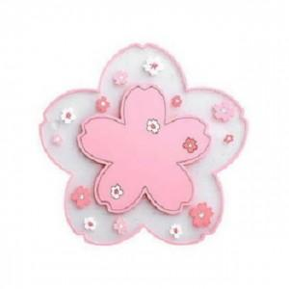

【상세/제작정보】 | 기본수량 미만 인쇄시 비용 추가.

【인쇄/포장옵션】 | 실크 / 포장불가능

【공급단가】 | 수량 | 315~ | 630~ | 1,000~ | 3,000~ | 5,000~
*VAT별도 | 단가 | 2,370원 | 2,330원 | 2,280원 | 2,220원 | 2,180원

【상품 URL】 | https://dev.easy1.co.kr:443/src/goods_detail.php?gdno=26898

